Лист1
Масленица базовое меню |  |  |  |  |  | SHIKO

 | Наименование | Порция | Цена | Кол-во | Ст-ть | Выход (г/мл)
 | На 100 гостей
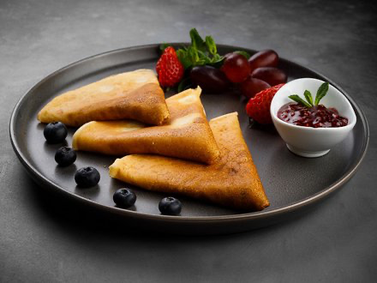 | Блинчики домашние ажурные с малиновым соусом | 50 г | 80.00 ₽ | 100 | 8,000.00 ₽ | 5000 г
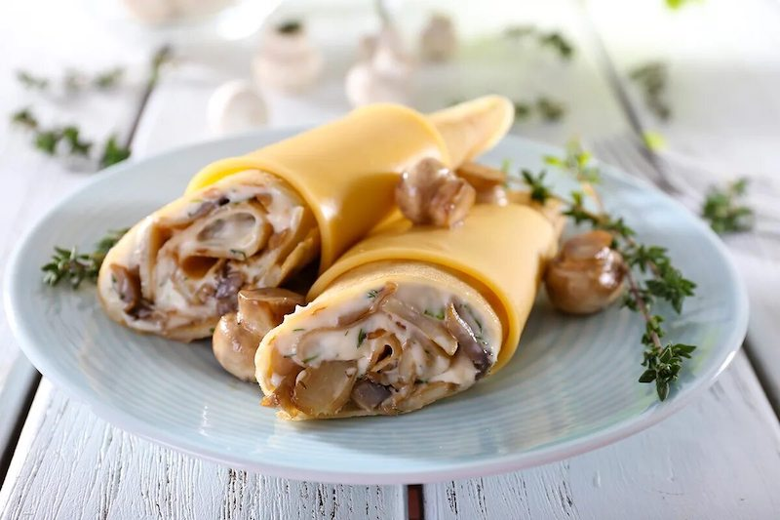 | Блинчики домашние с ветчиной, грибами и сыром | 120 г | 295.00 ₽ | 50 | 14,750.00 ₽ | 6000 г
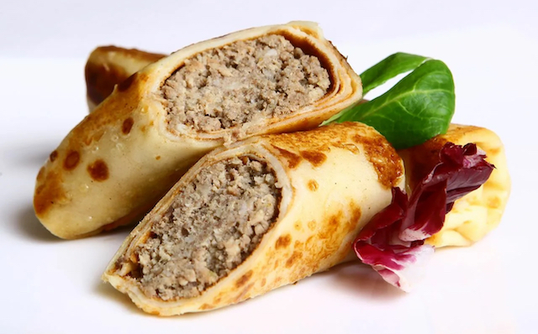 | Блинчики домашние с мясом | 120 г | 315.00 ₽ | 50 | 15,750.00 ₽ | 6000 г
 |  |  | Итого закуски: |  | 38,500.00 ₽ | 17000 г
 |  |  | На 1-го гостя: |  | 385.00 ₽ | 170 г
` | Чай/кофе
 | Кофе "Американо", "Эспрессо", сливки, молоко, сахар | 120 мл | 160.00 ₽ | 50 | 8,000.00 ₽ | 6000 мл
 | Чай в ассортименте, сахар, лимон | 200 мл | 50.00 ₽ | 100 | 5,000.00 ₽ | 20000 мл
 |  |  | Итого напитки: |  | 13,000.00 ₽ | 26000 мл
 |  |  | На 1-го гостя: |  | 130.00 ₽ | 260 мл
 | Напитки
 | Сбитень | 200 мл | 280.00 ₽ | 60 | 16,800.00 ₽ | 12000 мл
 |  |  | Итого напитки: |  | 16,800.00 ₽ | 12000 мл
 |  |  | На 1-го гостя: |  | 168.00 ₽ | 120 мл
 |  |  | Итого |  | 68,300.00 ₽
 | Обслуживание и дополнительные расходы
 | Менеджер - администратор |  | 10,000.00 ₽ | 1 | 10,000.00 ₽
 | Официант |  | 9,000.00 ₽ | 2 | 18,000.00 ₽
 | Повар |  | 9,000.00 ₽ | 1 | 9,000.00 ₽
 | Логистика |  | 8,000.00 ₽ | 1 | 8,000.00 ₽
 | Посуда крафт, сервировка, текстиль, мебель, оборудование |  | 21,700.00 ₽ | 1 | 21,700.00 ₽
 | Итого дополнительные расходы: |  |  |  | 66,700.00 ₽
 | Общая стоимость мероприятия: |  |  |  | 135,000.00 ₽
 |  |  | На 1-го гостя: |  | 1,350.00 ₽

